DISTRITO DE PANAMA
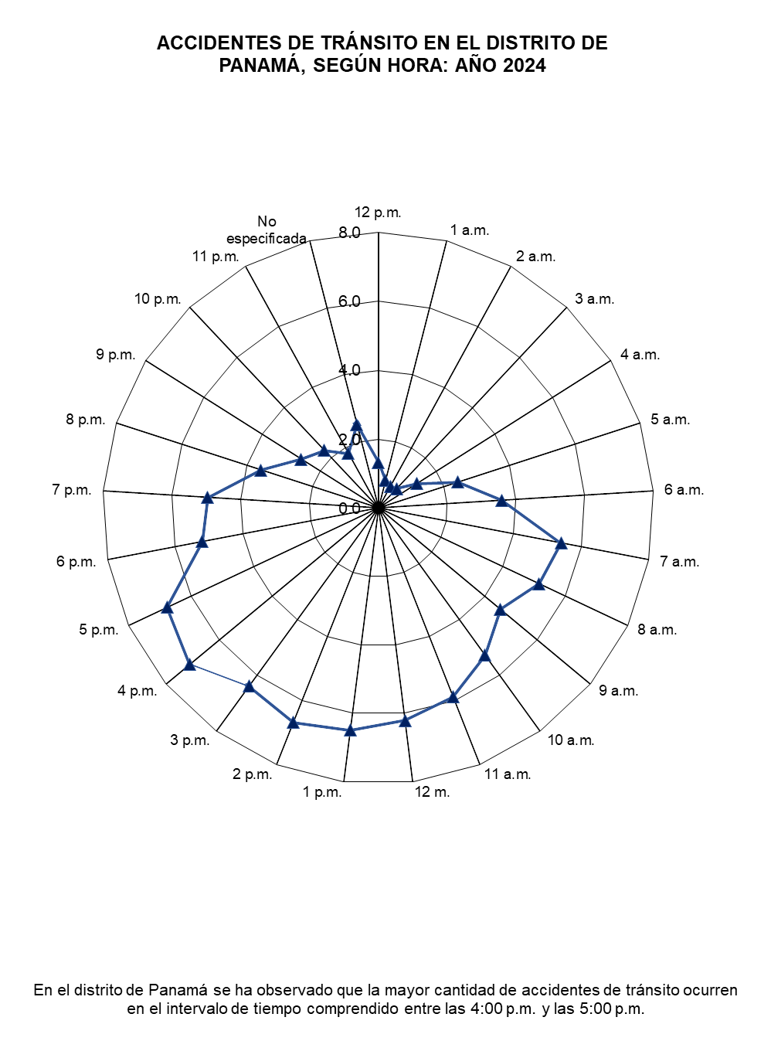
ACCIDENTES DE TRÁNSITO EN EL DISTRITO DE PANAMÁ, SEGÚN HORA: AÑO 2021
 | 1
ACCIDENTES DE TRÁNSITO EN EL DISTRITO DE PANAMÁ, SEGÚN HORA: AÑO 2024
 | 1

